Blad1
ORDERGUIDE KRABAT JOCKEY
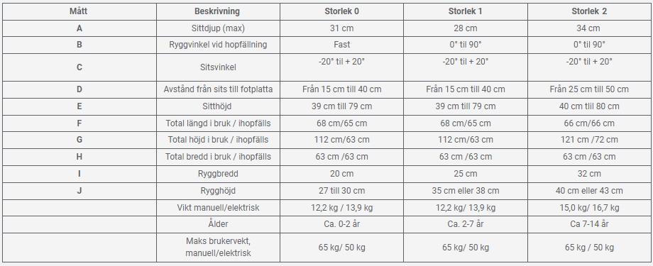
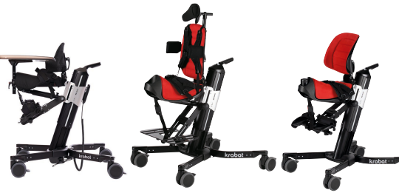

Användare:
Leveransadress:
Datum:
Telefon / E-post:
Ingår i grundutförande:
-Underrede el/manuell
- Sadelsits
- Ryddstöd plus
-Benstöd med hel fotplatta
- Klädsel
- Höftbälte

Art.nr | Produktbenämning | Seasam art.nr | Antal
300-4022 | Krabat jockey stl 1, gashöjning. Sits stl 0 svart | 44796
300-4023 | Krabat jockey stl 1, elhöjning. Sits stl 0 svart | 44797

300-1001 | Krabat jockey stl 1, gashöjning. Sits stl 1 röd | 44794
300-5000 | Krabat jockey stl 1, elhöjning. Sits stl 1 röd | 33842

300-4001 | Krabat Jockey stl 2, gashöjning. Sits stl 2 svart | 44795
300-5002 | Krabat Jockey stl 2, elhöjning. Sits stl 2 svart | 35563

 | Ryggstöd, Vid beställning av stl 0: art.nr 900-1461.Sitsklädsel, stl 0, med urtag. | Seasam art.nr | Antal
Plus
900-1289 | Ryggstöd plus. Stl 1, exkl klädsel, exkl bålstöd | 44952
900-1292 | Ryggstöd plus. Stl 2, exkl klädsel, exkl bålstöd | 44953
Standard
900-1454 | Ryggstöd standard, stl 0, exkl klädsel | 44931
900-1134 | Ryggstöd standard, stl 1, exkl klädsel | 44917
900-1135 | Ryggstöd standard, stl 2, exkl klädsel | 44918
900-1136 | Ryggstöd standard, stl 3, exkl klädsel (stl 2 med förhöjt stag) | 44919

Låg
900-1162 | Ryggstöd låg. Stl 1, exkl klädsel
900-1161 | Ryggstöd låg. Stl 2, exkl klädsel | 44930
900-1112 | Ryggstöd låg. Stl 3, exkl klädsel (stl 2 med förhöjt stag) | 44914

Klädsel till ryggstöd
900-1458 | Klädsel rygg, standard, stl 0 svart | 44967
900-1182 | Klädsel rygg, standard, stl 1 svart | 44940
900-1176 | Klädsel rygg, standard, stl 2 och 3, svart | 44938
900-1168 | Klädsel rygg, låg, stl 1 | 44933
900-1173 | Klädsel rygg, låg, stl 2 | 44935
900-1080 | Klädsel plusrygg, stl 1 svart | 44908
900-1085 | Klädsel plusrygg, stl 2 svart | 44910
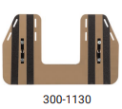
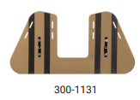
Fotplatta och tillbehör till fotplatta
900-1322 | Delade fotplattor, stl 1, styck, exkl fotrem | 44954
900-1193 | Delade fotplattor, stl 2, styck, exkl fotrem | 44942
300-1130 | Hel fotplatta, liten | 44974
300-1131 | Fotstöd, hel fotplatta | 44975

900-1205 | Ankelselar, stl 1 par (omkrets ca 17-27 cm) | 44944
900-1206 | Ankelselar, stl 2 par (omkrets ca 25-33 cm) | 44945
300-3044 | Fotrem, styck, till delade fotplattor | 44977
400-2185 | Förhöjningsdistans till fotplatta, styck. | 44978

Bålstöd
900-1069 | Bäcken-/bålstöd till standardrygg och låg rygg, styck, h 14 cm | 44906
900-1211 | Bålstöd till plusrygg, rakt fäste, styck, h 7 d 12 cm | 44947
900-1210 | Bålstöd till plusrygg, insvängt fäste, styck, h 7 d 12 cm | 44946
900-1366 | Bålstöd till plusrygg, rakt fäste, par, h 14 d 12 cm | 44960
900-1367 | Bålstöd till plusrygg, rakt fäste, styck, h 14 d 12 cm | 44961
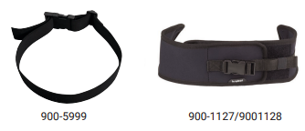
Positioneringsstöd
900-5999 | Bröstbälte, elastiskt | 44972
900-1127 | Elastiskt bröstbälte, neopren, tvådelat, stl 1 | 44915
900-1128 | Elastiskt bröstbälte, neopren, tvådelat, stl 2 | 44916

Tillbehör plusrygg
300-1081 | Bröstplatta m förstärkt bålstödspolstring till plusrygg | 44973
900-1215 | Bröstsele H-modell, stl 1, till plusrygg, h 28 cm | 44949
900-1216 | Bröstsele H-modell, stl 2, till plusrygg, h 38 cm | 44950
900-1219 | Huvudstöd till plusrygg, inkl fäste | 44951
900-1213 | Överdrag till huvudstöd, neopren | 44948

Bord
900-1471 | Bord, stl 0 | 44970
900-1334 | Bord, stl 1 | 44956
900-1335 | Bord, stl 2 | 44957
900-1474 | Södhandtag, stl 0
900-1337 | Södhandtag, stl 1-2 | 44958
900-1442 | Förhöjt fäste/stödhandtag + 10 cm | 44964

Tillbehör sits
900-1143 | Abduktionsrem/lårstopp, neopren | 44923
300-3042 | Kantlist
900-1153 | Geldyna till sits, stl 1 | 44929
900-1151 | Geldyna till sits, stl 2 | 44927
900-1144 | Tryckavlastningsdyna stl 1, T-foam | 44924
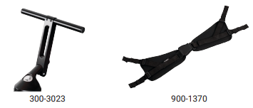
900-1145 | Tryckavlastningsdyna stl 2, T-foam | 44925

Övriga tillbehör
300-3023 | Körhandtag | 44976
900-1370 | Höftbälte X-large | 44962
900-1220 | Fäste huvudstöd (reservdel) | 44383

Övriga upplysningar

